ExerciceA
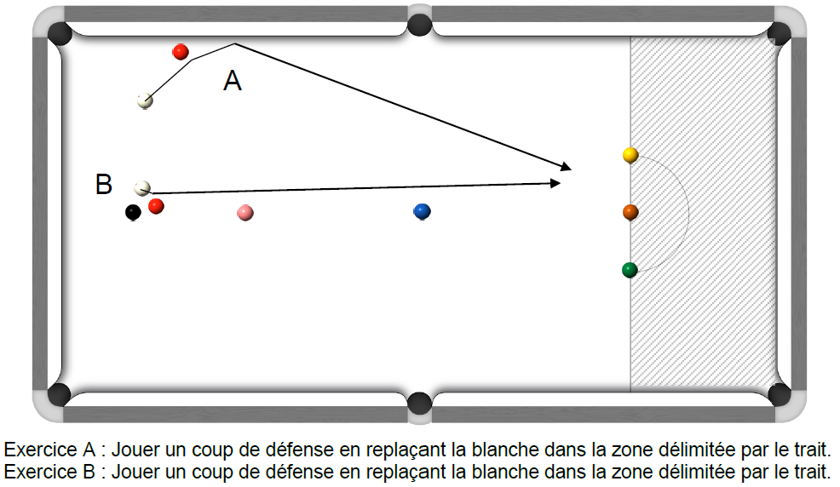
1er essai 4 pts | 2ème essai 2 pts | 3ème essai 1 pt | Meilleur nombre de points marqués
 |  |  | 0 | Joueur 1
 |  |  | 0 | Joueur 2
 |  |  | 0 | Joueur 3
 |  |  | 0 | Joueur 4
 |  |  | 0 | Joueur 5
 |  |  | 0 | Joueur 6
 |  |  | 0 | Joueur 7
 |  |  | 0 | Joueur 8
 |  |  | 0 | Joueur 9
 |  |  | 0 | Joueur 10
 |  |  | 0 | Joueur 11
 |  |  | 0 | Joueur 12
 |  |  | 0 | Joueur 13
 |  |  | 0 | Joueur 14
 |  |  | 0 | Joueur 15
 |  |  | 0 | Joueur 16
 |  |  | 0 | Joueur 17
 |  |  | 0 | Joueur 18
 |  |  | 0 | Joueur 19
 |  |  | 0 | Joueur 20
Fichier réalisé par Jacques LESIOUR d'Orléans Billard Club

ExerciceC
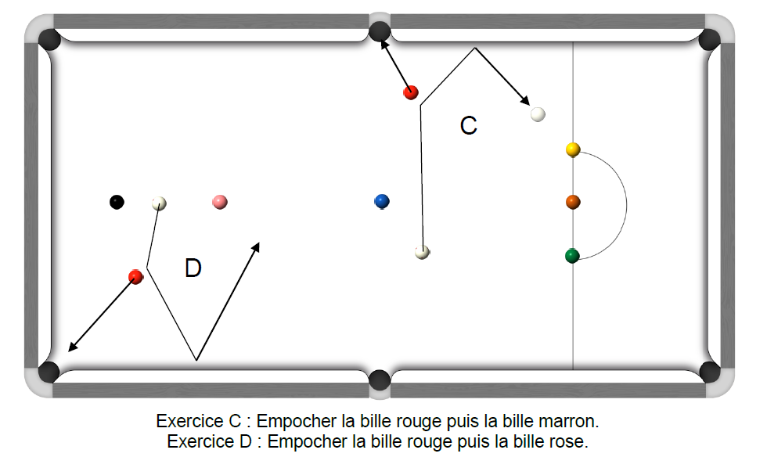
1er essai 4 pts/bille rouge + 4 pts de la marron | 2ème essai 2 pts/bille rouge + 4 pts de la marron | 3ème essai 1 pt/bille rouge + 4 pts de la marron | Meilleur nombre de points marqués
 |  |  | 0 | Joueur 1
 |  |  | 0 | Joueur 2
 |  |  | 0 | Joueur 3
 |  |  | 0 | Joueur 4
 |  |  | 0 | Joueur 5
 |  |  | 0 | Joueur 6
 |  |  | 0 | Joueur 7
 |  |  | 0 | Joueur 8
 |  |  | 0 | Joueur 9
 |  |  | 0 | Joueur 10
 |  |  | 0 | Joueur 11
 |  |  | 0 | Joueur 12
 |  |  | 0 | Joueur 13
 |  |  | 0 | Joueur 14
 |  |  | 0 | Joueur 15
 |  |  | 0 | Joueur 16
 |  |  | 0 | Joueur 17
 |  |  | 0 | Joueur 18
 |  |  | 0 | Joueur 19
 |  |  | 0 | Joueur 20
Fichier réalisé par Jacques LESIOUR d'Orléans Billard Club

ExerciceE
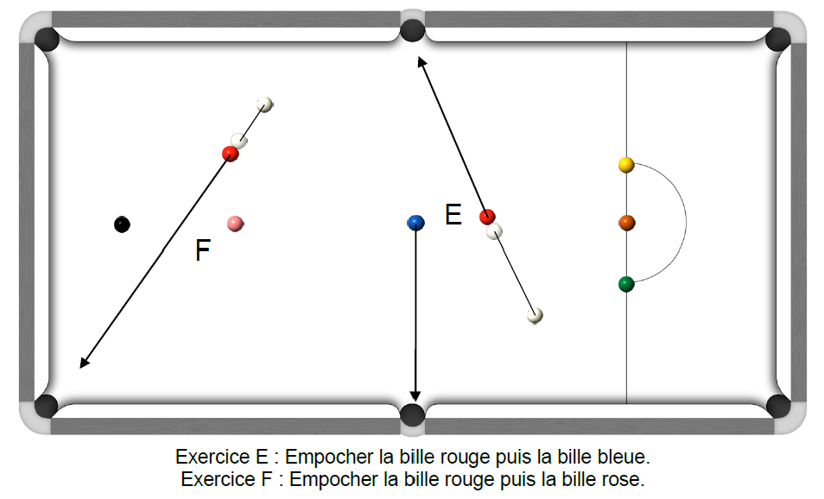
1er essai 4 pts/bille rouge + 5 pts de la bleue | 2ème essai 2 pts/bille rouge + 5 pts de la bleue | 3ème essai 1 pt/bille rouge + 5 pts de la bleue | Meilleur nombre de points marqués
 |  |  | 0 | Joueur 1
 |  |  | 0 | Joueur 2
 |  |  | 0 | Joueur 3
 |  |  | 0 | Joueur 4
 |  |  | 0 | Joueur 5
 |  |  | 0 | Joueur 6
 |  |  | 0 | Joueur 7
 |  |  | 0 | Joueur 8
 |  |  | 0 | Joueur 9
 |  |  | 0 | Joueur 10
 |  |  | 0 | Joueur 11
 |  |  | 0 | Joueur 12
 |  |  | 0 | Joueur 13
 |  |  | 0 | Joueur 14
 |  |  | 0 | Joueur 15
 |  |  | 0 | Joueur 16
 |  |  | 0 | Joueur 17
 |  |  | 0 | Joueur 18
 |  |  | 0 | Joueur 19
 |  |  | 0 | Joueur 20
Fichier réalisé par Jacques LESIOUR d'Orléans Billard Club

ExerciceG
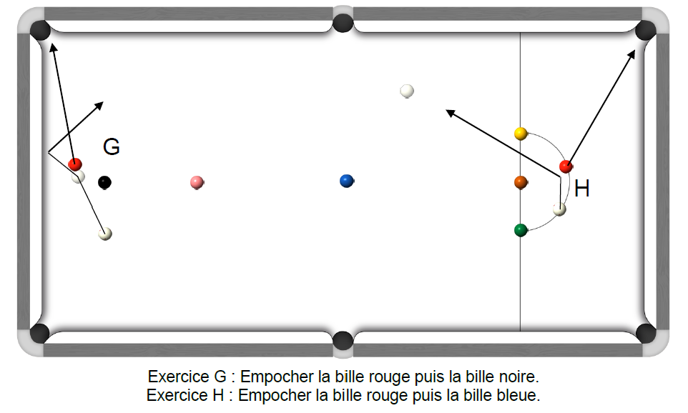
1er essai 4 pts/bille rouge + 7 pts de la noire | 2ème essai 2 pts/bille rouge + 7 pts de la noire | 3ème essai 1 pt/bille rouge + 7 pts de la noire | Meilleur nombre de points marqués
 |  |  | 0 | Joueur 1
 |  |  | 0 | Joueur 2
 |  |  | 0 | Joueur 3
 |  |  | 0 | Joueur 4
 |  |  | 0 | Joueur 5
 |  |  | 0 | Joueur 6
 |  |  | 0 | Joueur 7
 |  |  | 0 | Joueur 8
 |  |  | 0 | Joueur 9
 |  |  | 0 | Joueur 10
 |  |  | 0 | Joueur 11
 |  |  | 0 | Joueur 12
 |  |  | 0 | Joueur 13
 |  |  | 0 | Joueur 14
 |  |  | 0 | Joueur 15
 |  |  | 0 | Joueur 16
 |  |  | 0 | Joueur 17
 |  |  | 0 | Joueur 18
 |  |  | 0 | Joueur 19
 |  |  | 0 | Joueur 20
Fichier réalisé par Jacques LESIOUR d'Orléans Billard Club

ExerciceI
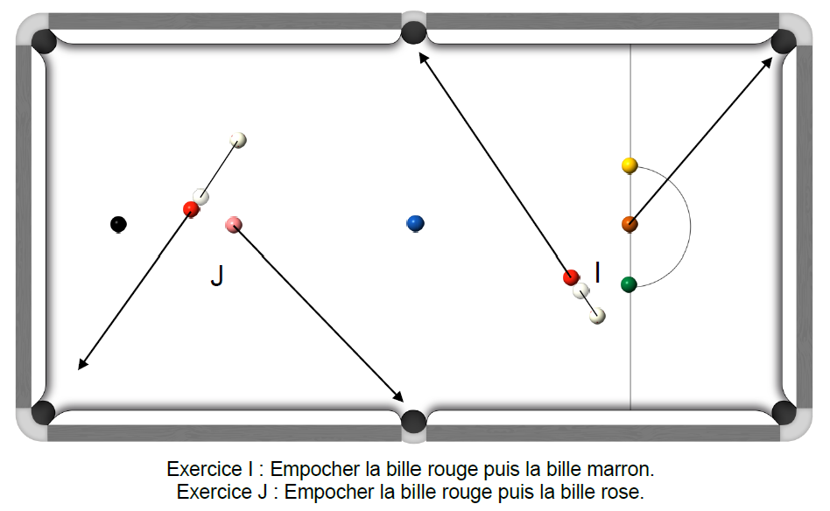
1er essai 4 pts/bille rouge + 4 pts de la marron | 2ème essai 2 pts/bille rouge + 4 pts de la marron | 3ème essai 1 pt/bille rouge + 4 pts de la marron | Meilleur nombre de points marqués
 |  |  | 0 | Joueur 1
 |  |  | 0 | Joueur 2
 |  |  | 0 | Joueur 3
 |  |  | 0 | Joueur 4
 |  |  | 0 | Joueur 5
 |  |  | 0 | Joueur 6
 |  |  | 0 | Joueur 7
 |  |  | 0 | Joueur 8
 |  |  | 0 | Joueur 9
 |  |  | 0 | Joueur 10
 |  |  | 0 | Joueur 11
 |  |  | 0 | Joueur 12
 |  |  | 0 | Joueur 13
 |  |  | 0 | Joueur 14
 |  |  | 0 | Joueur 15
 |  |  | 0 | Joueur 16
 |  |  | 0 | Joueur 17
 |  |  | 0 | Joueur 18
 |  |  | 0 | Joueur 19
 |  |  | 0 | Joueur 20
Fichier réalisé par Jacques LESIOUR d'Orléans Billard Club

ExerciceK
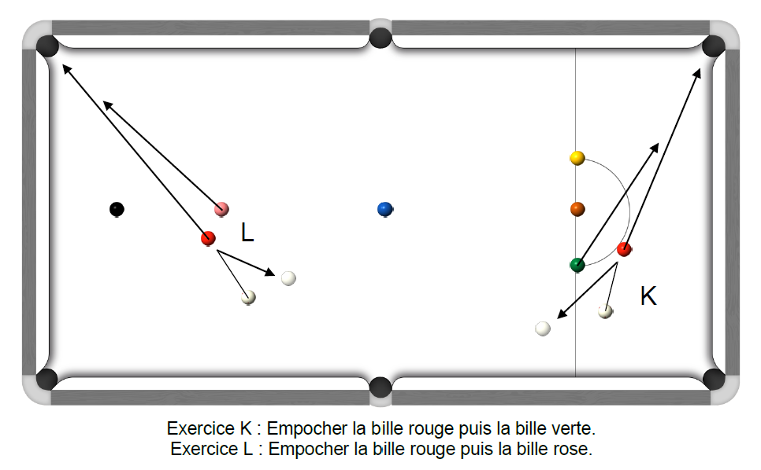
1er essai 4 pts/bille rouge + 3 pts de la verte | 2ème essai 2 pts/bille rouge + 3 pts de la verte | 3ème essai 1 pt/bille rouge + 3 pts de la verte | Meilleur nombre de points marqués
 |  |  | 0 | Joueur 1
 |  |  | 0 | Joueur 2
 |  |  | 0 | Joueur 3
 |  |  | 0 | Joueur 4
 |  |  | 0 | Joueur 5
 |  |  | 0 | Joueur 6
 |  |  | 0 | Joueur 7
 |  |  | 0 | Joueur 8
 |  |  | 0 | Joueur 9
 |  |  | 0 | Joueur 10
 |  |  | 0 | Joueur 11
 |  |  | 0 | Joueur 12
 |  |  | 0 | Joueur 13
 |  |  | 0 | Joueur 14
 |  |  | 0 | Joueur 15
 |  |  | 0 | Joueur 16
 |  |  | 0 | Joueur 17
 |  |  | 0 | Joueur 18
 |  |  | 0 | Joueur 19
 |  |  | 0 | Joueur 20
Fichier réalisé par Jacques LESIOUR d'Orléans Billard Club

